상품제안서
엔보우 N패드 플립 거치형 블루투스키보드 | 상품코드: F25436

 |  |  |  |  |  |  | 02-412-0044 | www.easy1.co.kr
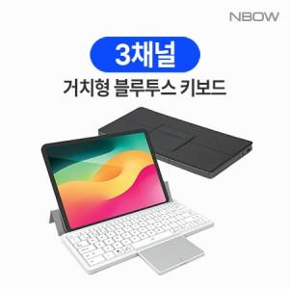

【상세/제작정보】 | <p><b><span style="font-size: 12pt;">* 100개 미만 레이저인쇄- 35000원별도</span></b></p><p><b><span style="font-size: 12pt;">* 배송비- 한박스 20개 / 5000원 별도</span></b></p>

【인쇄/포장옵션】 | 레이저 / 포장지포장

【공급단가】 | 수량 | 30~ | 50~ | 100~ | 300~ | 500~
*VAT별도 | 단가 | 33,750원 | 33,210원 | 32,400원 | 31,590원 | 31,050원

【상품 URL】 | https://dev.easy1.co.kr:443/src/goods_detail.php?gdno=25436

